gastrovybavení
Výpis gastrovybavení

ozn. | název | popis | počet celkem | umístění | referenční snímek | počet | dodávka | montáž | celkem bez DPH
01 | výdejový vozík mobilní | výdejní vozík mobilní, kapacita - 3GN, elektrický dohřev se samotatnou regulací: 30-90°C, celonerezové provedení | 2 ks | 1.12, 2.09 | 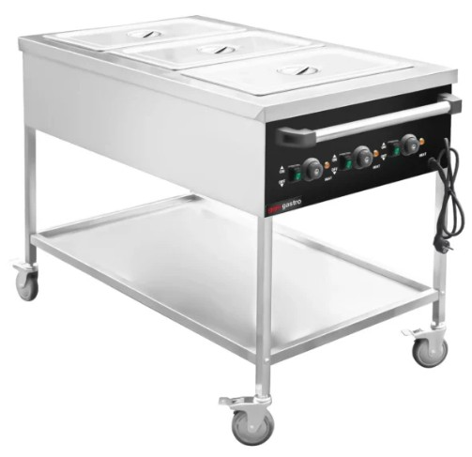 | 2 | 0.00 | 0.00 | 0.00
02 | gastronádoba 1/1 vč. víka | GN 1/1 hloubky: 150mm -4ks, 100mm -8ks | 12ks | 1.12, 2.09 | 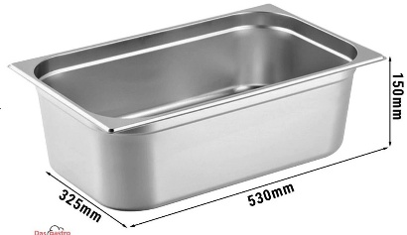 | 12 | 0.00 | 0.00 | 0.00
03 | gastronádoba 1/2 vč. víka | GN 1/2 hloubky: 150mm -4ks, 200mm -4ks | 8ks | 1.12, 2.09 |  | 8 | 0.00 | 0.00 | 0.00
04 | gastronádoba 1/6 vč. víka | GN 1/2 hloubky: 200mm -6ks | 6ks | 1.12, 2.09 |  | 6 | 0.00 | 0.00 | 0.00
05 | podstavná myčka stolního nádobí | Podstavná myčka nádobí K40, s odpadním čerpadlem a dávkovačem mycího prostředku, 3 mycí programy, koš 400*400mm | 2ks | 1.12, 2.09 | 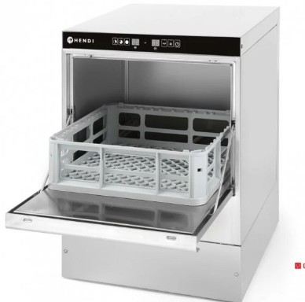 | 2 | 0.00 | 0.00 | 0.00
06 | sestava přepravních boxu | sestava přepravních termoboxů na GN 1/1, hloubka 230mm, objem 40l, vyrobený z polypropylenové pěny o vysoké hustotě, 6ks vč. vozíku | 2 sestavy | 1.12, 2.09 | 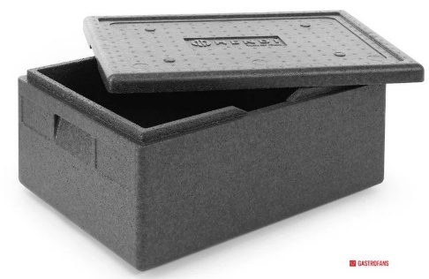 | 2 | 0.00 | 0.00 | 0.00
07 | regál skladový | Skladový regál se 4 plnými policemi - šroubovatelný, nerez, 800x400x(H)1800mm | 2ks | 2.09 | 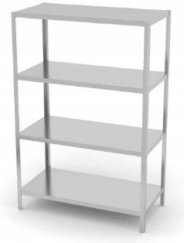 | 2 | 0.00 | 0.00 | 0.00
08 | lednice nízká | podstavná chladnička, výška 87,3 cm, objem chladničky 142 l, energetická třída E, automatické odmrazování, LED osvětlení, mechanické ovládání teploty s digitálním zobrazením aktuální teploty! možnost změny směru otevírání dveří, hlučnost 36 dB, V × Š × H: 87,3 × 54,8 × 55,0 cm | 4ks | 1.12, 2.09 | 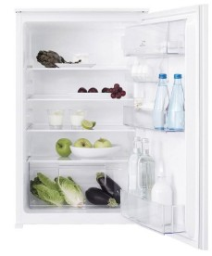 | 4 | 0.00 | 0.00 | 0.00
09 | ohřívač nápojů | Ohřívač horkých nápojů – 9 L – dvojitá stěna, zařízení je vybaveno dvojitými stěnami | 4ks | 1.12, 2.09 | 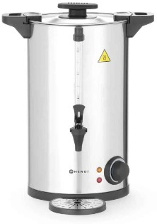 | 6 | 0.00 | 0.00 | 0.00
10 | vozík servírovací | vozík servírovací se 3 policemi, nerez, rozměr 960*500*935mm | 4ks | 1.12, 2.09 | 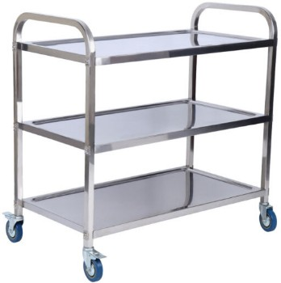 | 6 | 0.00 | 0.00 | 0.00
11 | rychlovarná konvice | Rychlovarná konvice s regulací teploty – 1,8 L | 5ks | 1.12, 2.09, 2.13 | 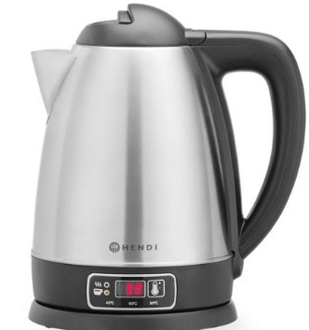 | 5 | 0.00 | 0.00 | 0.00
12 | mikrovlnná trouba | Mikrovlnná trouba – 20l – 700w – manuální ovládání | 3ks | 1.12, 2.09, 2.13 | 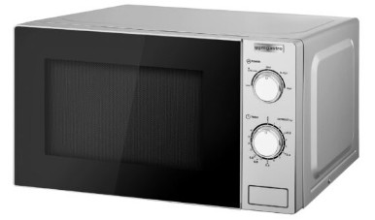 | 3 | 0.00 | 0.00 | 0.00
 |  |  |  |  |  |  |  | cena celkem bez DPH | 0.00

